（参考）実際の表示画面
◆回答前画面 | ◆回答後画面
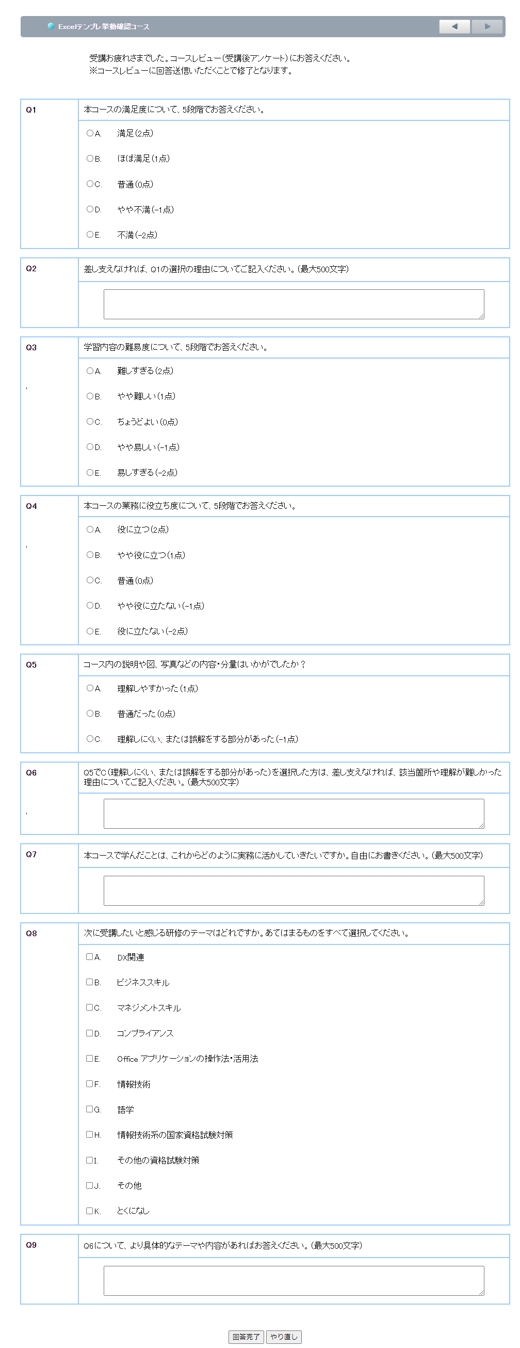

（参考）結果ダウンロード方法
◆コースレビュー回答データのダウンロード
➀管理者画面ログイン後、［進捗・成績］タブ－［ダウンロード］をクリックしてください。 ② 「ダウンロード」画面が表示されます。「詳細設定」－「データの種類」の （プルダウンメニュー）をクリックし、一覧から「コースレビュー一覧」を選択してください。
